Cover
Software Basic Design Document
MoveMate App

Document ID | 3
Project | MoveMate
Project Manager | VinhCP
System | PP
App | MoveMate
Revision
Ngày tháng update lần cuối
Người update cuối cùng

Design CN Booking
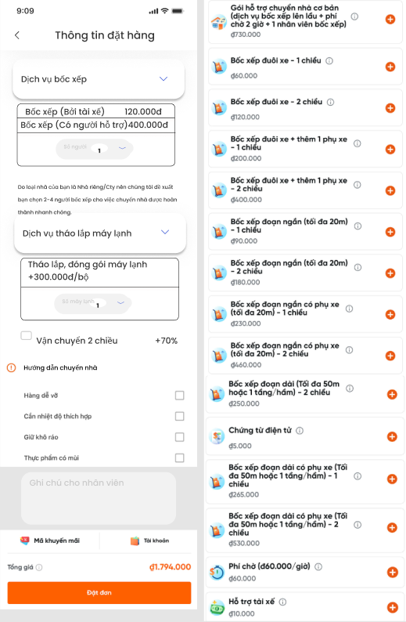
I - Khái quát chức năng

 | 1. Mục đích
 |  | Cho phép user thực hiện đặt xe chuyển nhà
 | 2. Actor
 |  | Dưới đây là các đối tượng user sử dụng chức năng này
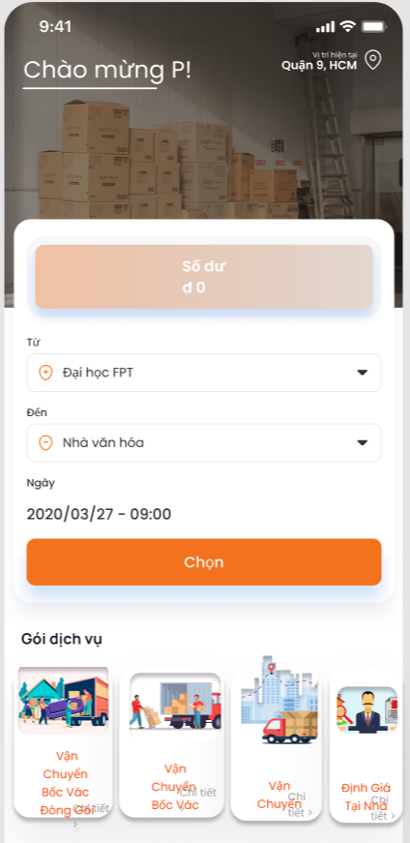
 |  |  | User
 | 3. Trigger
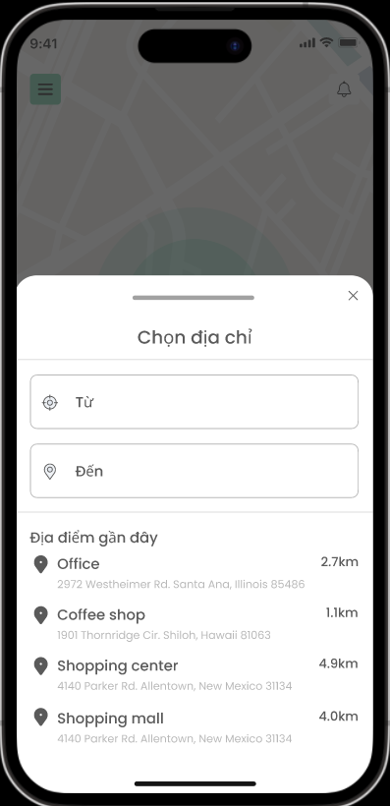
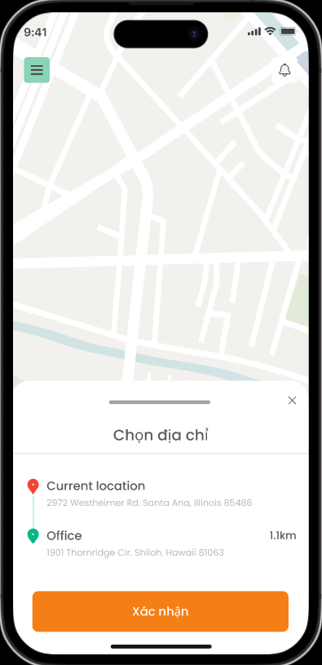
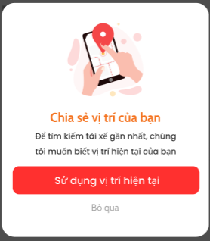

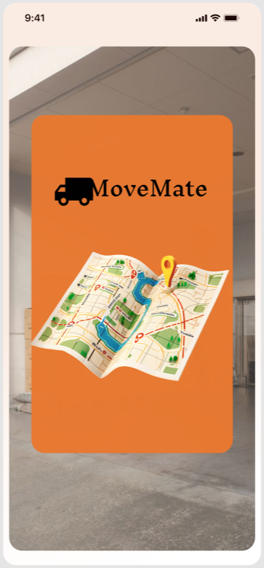

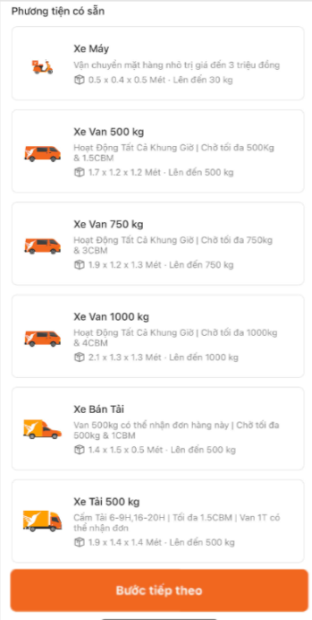

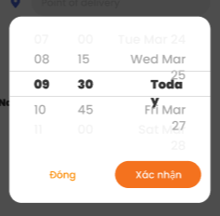

 | 4. Pre-condition
 |  | Người dùng đã login vào app
 | 5. Post-condition
 |  | Người dùng tạo được đơn chuyển nhà thành công

 | 6. Tài liệu liên quan

 |  | No | File name | Ref Requirement ID | Revision |  | Ngày input

II - Spec màn hình

 | MMA-014-Location
 |  |  |  |  |  | No | ID control | Control name | Type | Gía trị khởi tạo | Number of Digits | Bắt buộc input | Có thể thao tác | Event | Spec
 |  |  |  |  |  | 1 | MMA-014-Location-1 | Sử dụng vị trí hiện tại | Button | Enable | - | - | - | tap vào để chia sẻ vị trí hiện tại | Khi người dùng nhấn, hệ thống yêu cầu quyền truy cập vị trí từ thiết bị.

 |  |  |  |  |  | 2 | MMA-014-Location-2 | Bỏ qua | Button | Enable | - | - | - | tap vào để không chia sẻ vị trí hiện tại | Khi người dùng nhấn "Bỏ qua", hệ thống chuyển đến màn hình chính mà không chia sẻ vị trí.

1

2

 | MMA-010-Homepage
 |  |  |  |  |  | No | ID control | Control name | Type | Gía trị khởi tạo | Number of Digits | Bắt buộc input | Có thể thao tác | Event | Spec
 |  |  |  |  |  | 1 | MMA-010-Homepage-1 | Chào mừng ***! | Label | - | - | - | - | - | Sử dụng tên mà người dùng đã nhập khi đăng ký ở màn hình [MMA-005-Register information] để hiển thị Ví dụ: Tên người dùng: Hàn Hiển thị: Chào mừng Hàn!
1
2

 |  |  |  |  |  | 2 | MMA-010-Homepage-2 | Vị trí hiện tại | Button | Enable | - | - | - | tap vào button | -Nếu người dùng nhấn bỏ qua ở dialog [MMA-014-Location] khi nhấn lại button này sẽ hiển thị dialog xin quyền vị trí 1 lần nữa - Nếu người dùng đã cấp quyền vị trí sẽ hiển thị vị trí hiện tại của người dùng lấy từ quận/huyện, tỉnh/thành phố

3
 |  |  |  |  |  | 3 | MMA-010-Homepage-3 | Số dư | Button | Enable | - | - | - | tap vào button | TBD

4
 |  |  |  |  |  | 4 | MMA-010-Homepage-4 | Từ | Button | Địa điểm nhà hiện tại | - | - | - | tap vào button | Transit màn hình [MMA-015-Get location] Trường hợp người dùng chưa cấp quyền vị trí hiện tại thì hiển thị lại dialog [MMA-014-Location], nếu người dùng vẫn bỏ qua, họ vẫn có thể nhập địa chỉ nhà thích hợp khác, nếu địa điểm người dùng nhập không chính xác cho họ được di chuyển mũi tên điều hướng để chọn vị trí thích hợp trên bản đồ Trường hợp người dùng đã cấp quyền vị trí hiện tại thì hiển thị địa chỉ hiện tại và các đại điểm gần đây
5
6
7

 |  |  |  |  |  | 5 | MMA-010-Homepage-5 | Đến | Button | Địa điểm chuyển đến | - | - | - | tap vào button | Transit màn hình [MMA-015-Get location] để người dùng nhập địa điểm chuyến đến, nếu địa điểm người dùng nhập không chính xác cho họ được di chuyển mũi tên điều hướng để chọn vị trí thích hợp trên bản đồ

 |  |  |  |  |  | 6 | MMA-010-Homepage-6 | Ngày | Button | Ngày - giờ hiện tại | - | - | - | tap vào button | Hiển thị dialog [MMA-016-Get time] range: [ngày hiện tại và giờ hiện tại] - [ngày hiện tại + 30 ngày] Format: DD/MM/YYYY - HH:MM

 |  |  |  |  |  | 7 | MMA-010-Homepage-7 | Chọn | Button | Enable | - | - | - | tap vào button | Trường hợp địa điểm từ và đến trùng vị trí hiển thị lỗi [Vui lòng chọn địa điểm thích hợp] Trường hợp có lỗi xảy ra hiển thị lỗi [Có lỗi xảy ra vui lòng thử lại] Trường hợp người dùng không điền 1 trong 2 field từ đến sẽ hiển thị require bắt buộc điền Trường hợp thành công người dùng đã điền đủ vị trí từ đến và thời gian thì transit đến màn hình [MMA-017-OrderInfor]

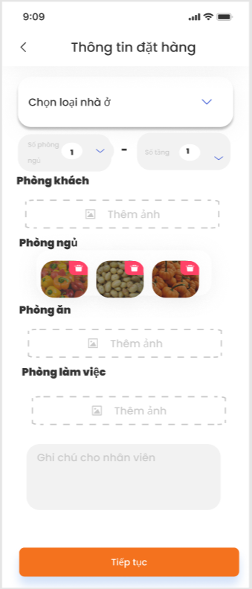
1
 | MMA-017-OrderInfor
 |  |  |  |  |  | No | ID control | Control name | Type | Gía trị khởi tạo | Number of Digits | Bắt buộc input | Có thể thao tác | Event | Spec
 |  |  |  |  |  | 1 | MMA-017-OrderInfor-1 | < | Button | Enable | - | - | o | tap vào button | Transit màn hình [MMA-010-Homepage]

2
 |  |  |  |  |  | 2 | MMA-017-OrderInfor-2 | Chọn loại nhà ở | Drop down | Enable | - | - | o | tap vào button | Hiển thị 4 option: Nhà riêng Nhà trọ Căn hộ Công ty Trường hợp người dùng chọn nhà riêng: hiển thị số phòng ngủ, số tầng, phòng ngủ, phòng ăn/ bếp, phòng làm việc, phòng vệ sinh, phòng khách Trường hợp người dùng chọn căn hộ: hiển thị số phòng ngủ, phòng ngủ, phòng ăn/ bếp, phòng làm việc, phòng vệ sinh, phòng khách Trường hợp người dùng chọn nhà trọ: chỉ hiển thị các vật dụng trong phòng Trường hợp người dùng chọn công ty: hiển thị số tầng, Phòng giám đốc, Phòng họp, Phòng làm việc nhân viên, Phòng nhân sự, Phòng kho và các vật dụng khác.
3
4
5

6
7

 |  |  |  |  |  | 3 | MMA-017-OrderInfor-3 | Số phòng ngủ | Button | Enable | 20 | - | o | tap vào button | Range: có thể chọn từ 0 - 15
8

 |  |  |  |  |  | 4 | MMA-017-OrderInfor-4 | Số tầng | Button | Enable | 10 | - | o | tap vào button | Range: có thể chọn từ 0 - 10

9
 |  |  |  |  |  | 5 | MMA-017-OrderInfor-5 | Thêm ảnh/ video | Button | Enable | - | - | o | tap vào button | - Khi người dùng nhấn vào nút "Thêm ảnh/ video", hệ thống sẽ mở thư viện ảnh/ video của điện thoại hoặc yêu cầu chụp ảnh mới/ quay video mới. - Trường hợp thành công: Ảnh được chọn sẽ hiển thị dưới dạng hình thu nhỏ (thumbnail), Video được chọn sẽ hiển thị dưới dạng hình thu nhỏ (thumbnail) với biểu tượng video (icon play). - Trường hợp thất bại: Nếu người dùng từ chối quyền truy cập ảnh/ video hoặc không chọn ảnh/ video, hiển thị thông báo lỗi "Không thể tải ảnh/ video". - Hỗ trợ tối đa 5 ảnh và 2 video. Nếu đã thêm 5 ảnh và 2 video, nút "Thêm ảnh/ video" sẽ bị vô hiệu hóa.

 |  |  |  |  |  | 6 | MMA-017-OrderInfor-6 | Xem trước ảnh/ video (Preview) | Image/ video | Thumbnail/ Thumbnail + Play Icon | - | - | o | tap vào ảnh/ video | - Khi người dùng nhấn vào ảnh thumbnail, hệ thống mở ảnh ở kích thước đầy đủ (fullscreen) để xem trước. - Người dùng có thể thu phóng (zoom in/out) ảnh khi xem trước. - Trường hợp đặc biệt: Nếu ảnh bị lỗi tải, hiển thị thông báo "Không thể tải ảnh". - Khi người dùng nhấn vào thumbnail video, hệ thống mở video ở chế độ toàn màn hình và bắt đầu phát video. - Trường hợp đặc biệt: Nếu video bị lỗi tải hoặc không thể phát, hiển thị thông báo "Không thể phát video".

 |  |  |  |  |  | 7 | MMA-017-OrderInfor-7 | Ghi chú cho nhân viên | Textbox | Empty | Tối đa 500 ký tự | - | o | tap vào textbox | - Người dùng có thể nhập ghi chú dành cho nhân viên vào Textbox. - Trường hợp thành công: Ghi chú được lưu thành công và hiển thị đúng cho nhân viên khi họ xem nhiệm vụ. - Trường hợp thất bại: Nếu không thể lưu ghi chú, hiển thị thông báo lỗi "Không thể lưu ghi chú". - Yêu cầu định dạng: Tối đa 500 ký tự, không bắt buộc nhập.

 |  |  |  |  |  | 8 | MMA-017-OrderInfor-8 | Tiếp tục | Button | Enable | - | - | o | tap vào button | Khi đã chọn loại nhà ở thì button này enable, khi nhấn transit màn hình [MMA-018-Truck selection]

1
 | MMA-018-Truck selection
 |  |  |  |  |  | No | ID control | Control name | Type | Gía trị khởi tạo | Number of Digits | Bắt buộc input | Có thể thao tác | Event | Spec
 |  |  |  |  |  | 1 | MMA-018-Truck selection-1 | < | Button | Enable | - | - | o | tap vào button | Transit màn hình [MMA-017-OrderInfor]
2

 |  |  |  |  |  | 2 | MMA-018-Truck selection-2 | Loại xe | Button | Enable | - | - | o | tap vào button | Loại xe có: Xe van 500kg Xe van 1000kg Xe tải 500kg Xe tải 1000kg Xe tải 2000kg Xe tải 2500kg Khi chọn sẽ hiển thị loại xe được enable và số lượng xe phía dưới loại xe đó range số lượng xe [1-10] và báo giá xe dựa trên sheet [phí chuyển nhà] file [đồ án]

 |  |  |  |  |  | 3 | MMA-018-Truck selection-3 | Bước tiếp theo | Button | Enable | - | - | o | tap vào button | Transit màn hình [MMA-020-Truck]

3

 | MMA-020-Truck

